상품제안서
이즐리 코지 8K 3단 수동 양면 양우산(J형)(UPF50+) | 상품코드: S40933

 |  |  |  |  |  |  | 02-713-8555 | www.synergygift.co.kr
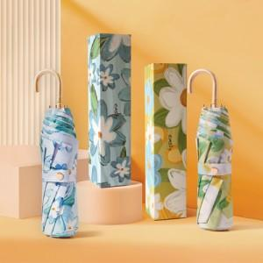

【상세/제작정보】 | <p><span style="font-size: 14pt;">※ 제품인쇄 불가 상품입니다.</span></p>

【인쇄/포장옵션】 | 스티커 / 포장지포장

【공급단가】 | 수량 | 50~ | 100~ | 300~ | 500~ | 1,000~
*VAT별도 | 단가 | 16,700원 | 16,120원 | 15,330원 | 15,050원 | 14,700원

【상품 URL】 | https://www.synergygift.co.kr:443/src/goods_detail.php?gdno=40933

